상품제안서
워터프론트 카본 라이트 100g 6K 3단 수동 양우산(UPF50+) | 상품코드: S27724

 |  |  |  |  |  |  | 02-713-8555 | www.synergygift.co.kr
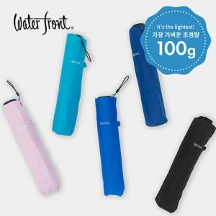

【상세/제작정보】

【인쇄/포장옵션】 | 실크, 풀칼라, 원단1도인쇄 / 포장지포장

【공급단가】 | 수량 | 30~ | 100~ | 300~ | 500~ | 1,000~
*VAT별도 | 단가 | 19,500원 | 18,450원 | 17,550원 | 17,100원 | 16,800원

【상품 URL】 | https://www.synergygift.co.kr:443/src/goods_detail.php?gdno=27724

